Sheet1
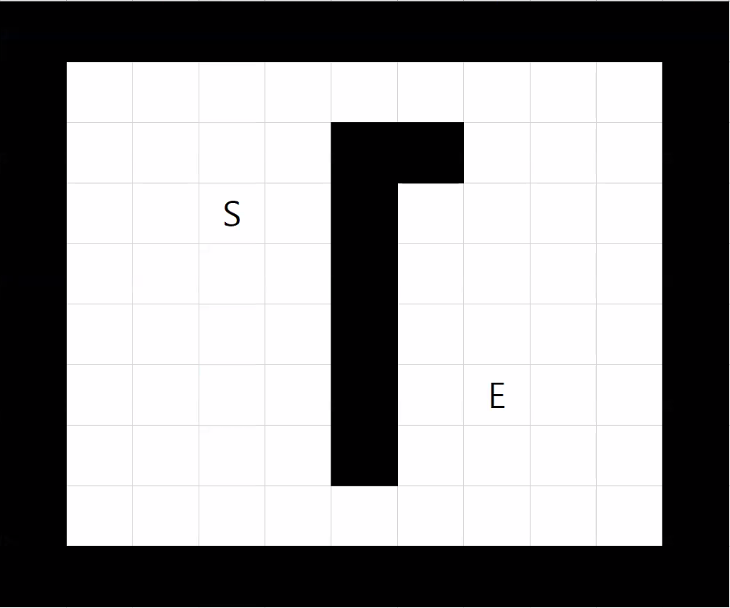
 | 0 | 1 | 2 | 3 | 4 | 5 | 6 | 7 | 8 | 9 | 10
0

1 |  | 118 | 100 | 84 | 88 | 93 | 100 | 110
 |  | 40 | 30 | 20 | 30 | 40 | 50 | 60
 |  | 78 | 70 | 64 | 58 | 53 | 50 | 50
2 |  | 102 | 84 | 66 | 70
 |  | 30 | 20 | 10 | 20
 |  | 72 | 64 | 56 | 50
3 |  | 87 | 68 | S | 52
 |  | 20 | 10 |  | 10
 |  | 67 | 58 |  | 42
4 |  | 93 | 62 | 54 | 40
 |  | 30 | 20 | 10 | 20
 |  | 63 | 42 | 44 | 20
5 |  | 100 | 80 | 61 | 61 |  | 124
 |  | 40 | 30 | 20 | 30 |  | 110
 |  | 60 | 50 | 41 | 31 |  | 14
6 |  | 110 | 90 | 70 | 70 |  | 110 | E
 |  | 50 | 40 | 30 | 40 |  | 100
 |  | 60 | 50 | 40 | 30 |  | 10
7 |  | 120 | 100 | 81 | 81 |  | 104 | 110
 |  | 60 | 50 | 40 | 50 |  | 90 | 100
 |  | 60 | 50 | 41 | 31 |  | 14 | 10
8 |  |  | 113 | 94 | 96 | 98 | 102 | 110
 |  |  | 60 | 50 | 60 | 70 | 80 | 90
 |  |  | 53 | 44 | 36 | 28 | 22 | 20
9

 | 0 | 1 | 2 | 3 | 4 | 5 | 6 | 7 | 8 | 9 | 10
0

1 |  | 106 | 94 | 84 | 82 | 81 | 88
 |  | 28 | 24 | 20 | 24 | 28 | 38
 |  | 78 | 70 | 64 | 58 | 53 | 50
2 |  | 96 | 78 | 66 | 64
 |  | 24 | 14 | 10 | 14
 |  | 72 | 64 | 56 | 50
3 |  | 87 | 68 | S | 52
 |  | 20 | 10 |  | 10
 |  | 67 | 58 |  | 42
4 |  | 87 | 56 | 54 | 34
 |  | 24 | 14 | 10 | 14
 |  | 63 | 42 | 44 | 20
5 |  | 88 | 74 | 61 | 55
 |  | 28 | 24 | 20 | 24
 |  | 60 | 50 | 41 | 31
6 |  | 98 | 84 | 70 | 64 |  | 92 | E
 |  | 38 | 34 | 30 | 34 |  | 82
 |  | 60 | 50 | 40 | 30 |  | 10
7 |  | 108 | 94 | 81 | 75 |  | 86 | 92
 |  | 48 | 44 | 40 | 44 |  | 72 | 82
 |  | 60 | 50 | 41 | 31 |  | 14 | 10
8 |  |  | 107 | 94 | 90 | 86 | 90 | 98
 |  |  | 54 | 50 | 54 | 58 | 68 | 78
 |  |  | 53 | 44 | 36 | 28 | 22 | 20
9

